USP配置
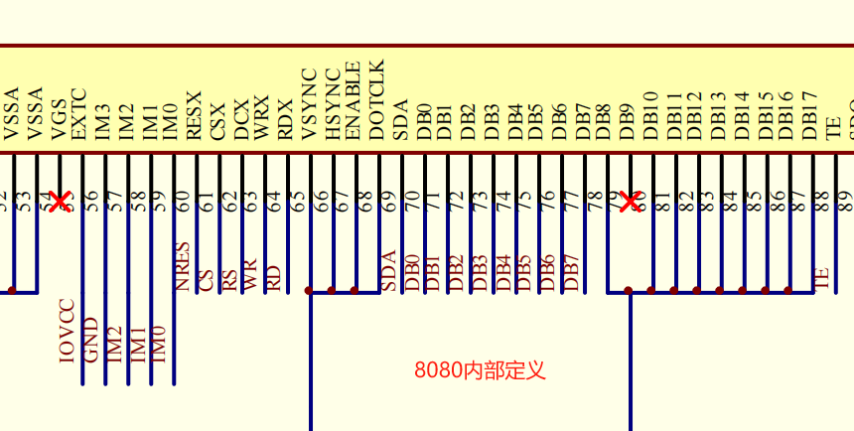
USP接口说明 x=0/1/2 | Codec | Camera | LCD | LCD 接口参考
 | I2S M/S | CSPI | LSPI | GPIO | Func | 3-wire spi | 4-wire spi | spi 2data lane | Func | QSPI | Func | 8080 *
USPx_BCLK | I2S_BCLK O/I | CSPI_BCLK I | LSPI_BCLK O (SPI_CLK) | GPIO34 | Func-1 | SPI_CLK | SPI_CLK | SPI_CLK | Func-4 | QSPI_CLK | Func-5 | 8080_WR/WRX
USPx_LRCK | I2S_LRCK O/I | CSPI_CSN I | LSPI_LRCK O (SPI_CS) | GPIO35 | Func-1 | SPI_CS | SPI_CS | SPI_CS | Func-4 | QSPI_CS | Func-5 | 8080_CS
USPx_DIN | I2S_DIN I/I | CSPI_RX0 I | LSPI_SDO I | GPIO36 | Func-1 |  | SPI_MISO | SPI_READ | Func-4 | QSPI_READ | Func-5 | 8080_D1
USPx_DOUT | I2S_DOUT O/O | CSPI_RX1 I | LSPI_SDA O/I | GPIO37 | Func-1 | SPI_SDA | SPI_MOSI | SPI_D0 | Func-4 | QSPI_D0 | Func-5 | 8080_D0
USPx_MCLK / USPx_DCX | I2S_MCLK O/O | CSPI_MCLK O | LSPI_DCX O | GPIO38 | Func-2 |  | SPI_DC | SPI_D1 | Func-4 | QSPI_D1 | Func-5 | 8080_RS/DCX
 |  |  | LSPI_D2 | GPIO2 |  |  |  |  | Func-1 | QSPI_D2 | Func-1 | 8080_D2
 |  |  | LSPI_D3 | GPIO1 |  |  |  |  | Func-1 | QSPI_D3 | Func-1 | 8080_D3
 |  |  | LSPI_D4 | GPIO4 |  |  |  |  |  |  | Func-5 | 8080_D4
 |  |  | LSPI_D5 | GPIO5 |  |  |  |  |  |  | Func-5 | 8080_D5
 |  |  | LSPI_D6 | GPIO6 |  |  |  |  |  |  | Func-5 | 8080_D6
 |  |  | LSPI_D7 | GPIO7 |  |  |  |  |  |  | Func-5 | 8080_D7
 |  |  | LSPI_RCLK | GPIO3 |  |  |  |  |  |  | Func-3 | 8080_RD/RDX
 |  |  | LSPI_TE | SWDIO1/GPIO2 | Func-1/7 |  | TE | TE | Func-1/7 | TE | Func-1/7 | TE
 |  |  |  | * 8080接口也适用于与其他芯片连接，如RJ45接口芯片
优选分配 | USP0 | USP1 | USP2 | * 8080接口待验证

USP0可选功能：I2S，CSPI
USP1可选功能：I2S，CSPI，LSPI（不支持QSPI及8080接口）
USP2可选功能：I2S，CSPI，LSPI（支持QSPI及8080接口）
*若需使用扫描预览硬件加速功能，只支持USP1接camera（CSPI）且USP2接LCD（LSPI）
*默认及推荐：USP0作为I2S功能，接codec。USP1作为CSPI功能，接camera。USP2作为LSPI功能，接LCD

V2.0更新：
1、黄色高亮部分，718_m系列新增QSPI接口及8080接口支持
2、绿色高亮部分，名字修改，实际功能未变

